Estadísticas
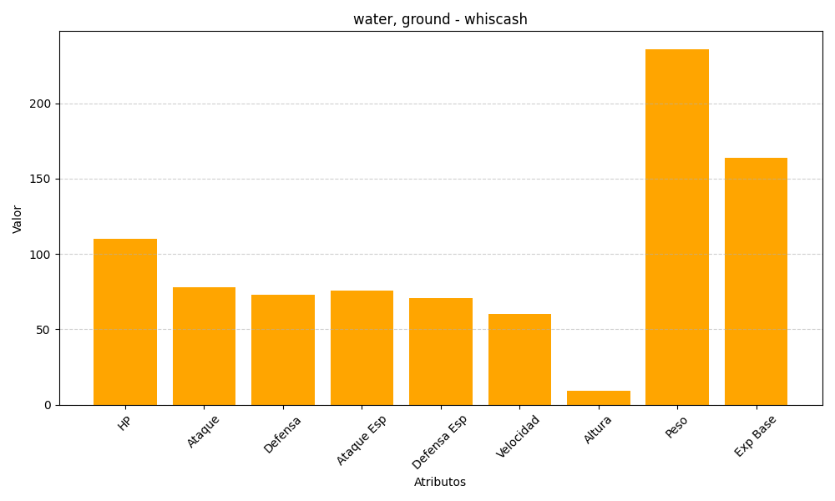
ID | Nombre | Tipo | HP | Ataque | Defensa | Ataque Especial | Defensa Especial | Velocidad | Altura | Peso | Experiencia Base
340 | whiscash | water, ground | 110 | 78 | 73 | 76 | 71 | 60 | 9 | 236 | 164

